检测报告
打印当前页
上海富朗特动物保健有限公司
Shanghai Frontan Animal Health Co,. Ltd
检验报告
Certificate Of Analysis
报告编号 report No：ZJ-18101202 |  |  |  | 报告日期 Date: |  |  | 2018/10/12
品名Product Name: FVC-LYT203种猪用维生素预混合饲料
产品编号Article No: |  |  | 批号 Batch No: |  |  | 批量 Batch size:
00618184i |  |  | 1117010616 |  |  | 500
规格 Specification: |  |  | 生产日期Manuf. |  |  | 有效期Expiry Date:
25kg*1/箱 |  |  | 2017-01-06 00:00:00.000 |  |  | 12个月
检测方法：

项目 |  |  | 质量标准 |  |  | 检验结果
Items |  |  | Requirements |  |  | Results
1. 【外观】Appearance |  |  | 浅黄色粉末 Pale Brown Powder |  |  | 合格Complies
2. 【鉴别】Identification |  |  | 必须符合Must Comply |  |  | 合格Complies
3. 【检查】Inspects
3.1 干燥失重Loss on Drying |  |  | ≤6% |  |  | 3.60
3.2 粒度Particle Size |  |  | 全过二号筛All pass 2# Sieve |  |  | 符合标准Complies
4. 【含量】Assay
判定依据：GB/T18823饲料检测结果判定的允许误差 | ${reportBom.bomName} | (${reportBom.bomUnit}/kg) | ${reportBom.bomSpec} |  | ${reportBom.specerror} | ${reportBom.testVal}
本品符合质量标准，不含国家规定的违禁物质！

This result analysis of the batch complies with specifications.No prohibited substance！
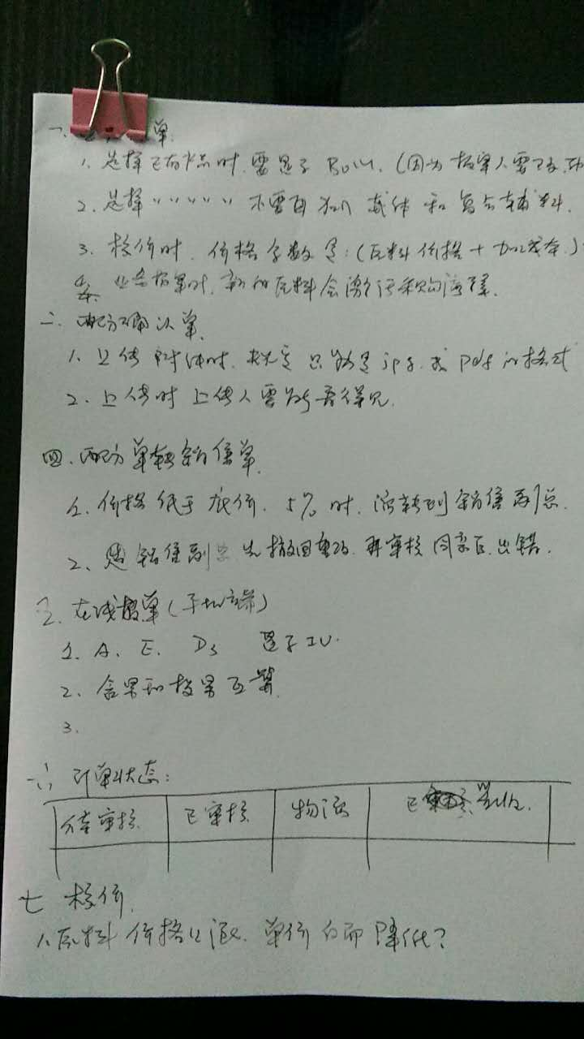
检验Tester |  |  |  |  | 复核 Check

